Hoja1
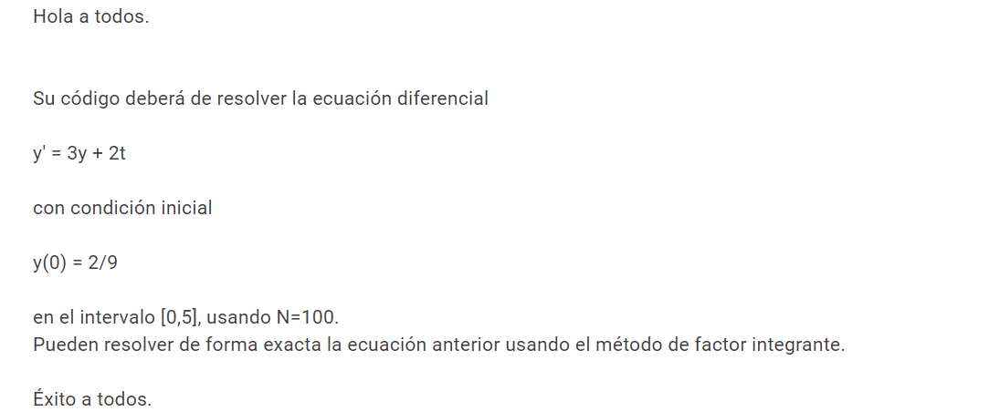
a | 0 | t | y_aproximada | y_exacta | error absoluto | error relativo
b | 5 | 0 | 0.22222222222 | 1.00
N | 100 | 0.05 | 1 | 1.16
h | 0.05 | 0.1 | 2 | 1.36
t0 | 0 | 0.15 | 7 | 1.60
y0 | 0.22222222222 | 0.2 | 20 | 1.90
 |  | 0.25 | 60 | 2.25
 |  | 0.3 | 180 | 2.69
y' = 3y + 2t |  | 0.35 | 540 | 3.23
y = exp(3t + (t*t)) |  | 0.4 | 1,622 | 3.90
 |  | 0.45 | 4,866 | 4.72
 |  | 0.5 | 14,598 | 5.75
 |  | 0.55 | 43,794 | 7.05
 |  | 0.6 | 131,383 | 8.67
 |  | 0.65 | 394,151 | 10.72
 |  | 0.7 | 1,182,456 | 13.33
 |  | 0.75 | 3,547,368 | 16.65
 |  | 0.8 | 10,642,105 | 20.91
 |  | 0.85 | 31,926,317 | 26.38
 |  | 0.9 | 95,778,953 | 33.45
 |  | 0.95 | 287,336,862 | 42.63
 |  | 1 | 862,010,587 | 54.60
 |  | 1.05 | 2,586,031,763 | 70.28
 |  | 1.1 | 7,758,095,291 | 90.92
 |  | 1.15 | 23,274,285,876 | 118.21
 |  | 1.2 | 69,822,857,629 | 154.47
 |  | 1.25 | 209,468,572,889 | 202.86
 |  | 1.3 | 628,405,718,669 | 267.74
 |  | 1.35 | 1,885,217,156,009 | 355.14
 |  | 1.4 | 5,655,651,468,031 | 473.43
 |  | 1.45 | 16,966,954,404,095 | 634.29
 |  | 1.5 | 50,900,863,212,287 | 854.06
 |  | 1.55 | 152,702,589,636,863 | 1155.74
 |  | 1.6 | 458,107,768,910,593 | 1571.84
 |  | 1.65 | 1,374,323,306,731,781 | 2148.45
 |  | 1.7 | 4,122,969,920,195,348 | 2951.30
 |  | 1.75 | 12,368,909,760,586,046 | 4074.49
 |  | 1.8 | 37,106,729,281,758,136 | 5653.33
 |  | 1.85 | 111,320,187,845,274,400 | 7883.29
 |  | 1.9 | 333,960,563,535,823,200 | 11047.95
 |  | 1.95 | 1,001,881,690,607,469,700 | 15560.64
 |  | 2 | 3,005,645,071,822,409,000 | 22026.47
 |  | 2.05 | 9,016,935,215,467,227,000 | 31335.28
 |  | 2.1 | 27,050,805,646,401,683,000 | 44801.64
 |  | 2.15 | 81,152,416,939,205,050,000 | 64376.25
 |  | 2.2 | 243,457,250,817,615,130,000 | 92967.01
 |  | 2.25 | 730,371,752,452,845,500,000 | 134928.46
 |  | 2.3 | 2.1911152574E+21 | 196811.17
 |  | 2.35 | 6.5733457721E+21 | 288514.32
 |  | 2.4 | 1.9720037316E+22 | 425066.11
 |  | 2.45 | 5.9160111949E+22 | 629385.99
 |  | 2.5 | 1.7748033585E+23 | 936589.16
 |  | 2.55 | 5.3244100754E+23 | 1400724.27
 |  | 2.6 | 1.5973230226E+24 | 2105366.25
 |  | 2.65 | 4.7919690678E+24 | 3180344.24
 |  | 2.7 | 1.4375907204E+25 | 4828275.87
 |  | 2.75 | 4.3127721611E+25 | 7366844.37
 |  | 2.8 | 1.2938316483E+26 | 11296460.45
 |  | 2.85 | 3.881494945E+26 | 17409037.05
 |  | 2.9 | 1.1644484835E+27 | 26963644.05
 |  | 2.95 | 3.4933454505E+27 | 41971442.31
 |  | 3 | 1.0480036351E+28 | 65659969.14
 |  | 3.05 | 3.1440109054E+28 | 103233090.09
 |  | 3.1 | 9.4320327162E+28 | 163120540.87
 |  | 3.15 | 2.8296098149E+29 | 259041800.88
 |  | 3.2 | 8.4888294446E+29 | 413430507.89
 |  | 3.25 | 2.5466488334E+30 | 663142196.82
 |  | 3.3 | 7.6399465002E+30 | 1069011257.71
 |  | 3.35 | 2.29198395E+31 | 1731926136.82
 |  | 3.4 | 6.8759518501E+31 | 2819992324.26
 |  | 3.45 | 2.062785555E+32 | 4614641405.81
 |  | 3.5 | 6.1883566651E+32 | 7589260554.82
 |  | 3.55 | 1.8565069995E+33 | 12543895878.28
 |  | 3.6 | 5.5695209986E+33 | 20837081482.53
 |  | 3.65 | 1.6708562996E+34 | 34786666369.35
 |  | 3.7 | 5.0125688987E+34 | 58366037035.55
 |  | 3.75 | 1.5037706696E+35 | 98419028364.73
 |  | 3.8 | 4.5113120089E+35 | 166789770991.56
 |  | 3.85 | 1.3533936027E+36 | 284073828263.91
 |  | 3.9 | 4.060180808E+36 | 486255479154.64
 |  | 3.95 | 1.2180542424E+37 | 836506393081.62
 |  | 4 | 3.6541627272E+37 | 1446257064291.38
 |  | 4.05 | 1.0962488182E+38 | 2513004084909.76
 |  | 4.1 | 3.2887464545E+38 | 4388462263544.40
 |  | 4.15 | 9.8662393634E+38 | 7701991132528.11
 |  | 4.2 | 2.959871809E+39 | 13585171731693.18
 |  | 4.25 | 8.8796154271E+39 | 24082342222133.12
 |  | 4.3 | 2.6638846281E+40 | 42904593039951.05
 |  | 4.35 | 7.9916538844E+40 | 76821064821199.70
 |  | 4.4 | 2.3974961653E+41 | 138238282933782.62
 |  | 4.45 | 7.1924884959E+41 | 250004491592625.66
 |  | 4.5 | 2.1577465488E+42 | 454400461972543.06
 |  | 4.55 | 6.4732396463E+42 | 830044143296819.80
 |  | 4.6 | 1.9419718939E+43 | 1523824975336100.00
 |  | 4.65 | 5.8259156817E+43 | 2811515340539194.00
 |  | 4.7 | 1.7477747045E+44 | 5213355013755732.00
 |  | 4.75 | 5.2433241135E+44 | 9715510267154008.00
 |  | 4.8 | 1.5729972341E+45 | 18196396957010572.00
 |  | 4.85 | 4.7189917022E+45 | 34251268656543660.00
 |  | 4.9 | 1.4156975107E+46 | 64794686730009030.00
 |  | 4.95 | 4.247092532E+46 | 123189473501270180.00
 |  | 5 | 1.2741277596E+47 | 235385266836989900.00

